App MODELE
 |  |  | SMBA Apport en Mm3
 |  |  | sept | oct | nov | déc | janv | févr | mars | avr | mai | juin | juil | août | Total Annee
1939 | - | 40 |  |  |  |  |  |  |  |  |  |  |  |  |  | Supérficie
1940 | - | 41 |  |  |  |  |  |  |  |  |  |  |  |  |  | 1246.45
1941 | - | 42
1942 | - | 43
1943 | - | 44
1944 | - | 45
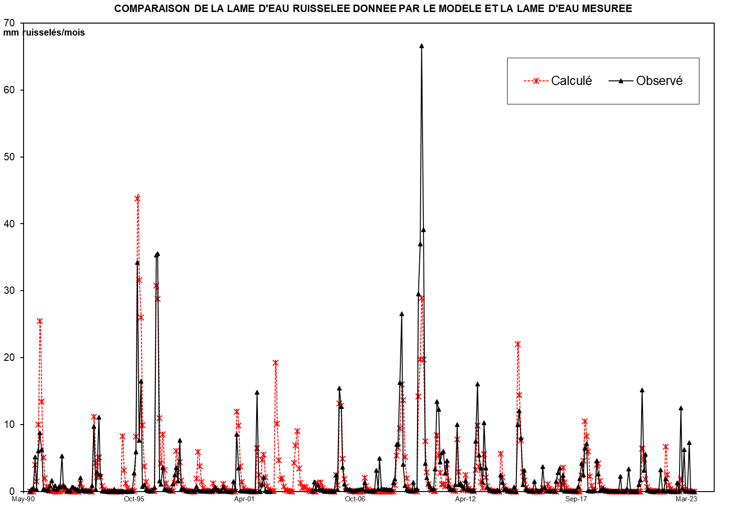
1945 | - | 46
1946 | - | 47
1947 | - | 48
1948 | - | 49
1949 | - | 50
1950 | - | 51
1951 | - | 52
1952 | - | 53
1953 | - | 54
1954 | - | 55
1955 | - | 56
1956 | - | 57
1957 | - | 58
1958 | - | 59
1959 | - | 60
1960 | - | 61
1961 | - | 62
1962 | - | 63
1963 | - | 64
1964 | - | 65
1965 | - | 66
1966 | - | 67
1967 | - | 68
1968 | - | 69
1969 | - | 70
1970 | - | 71
1971 | - | 72
1972 | - | 73
1973 | - | 74
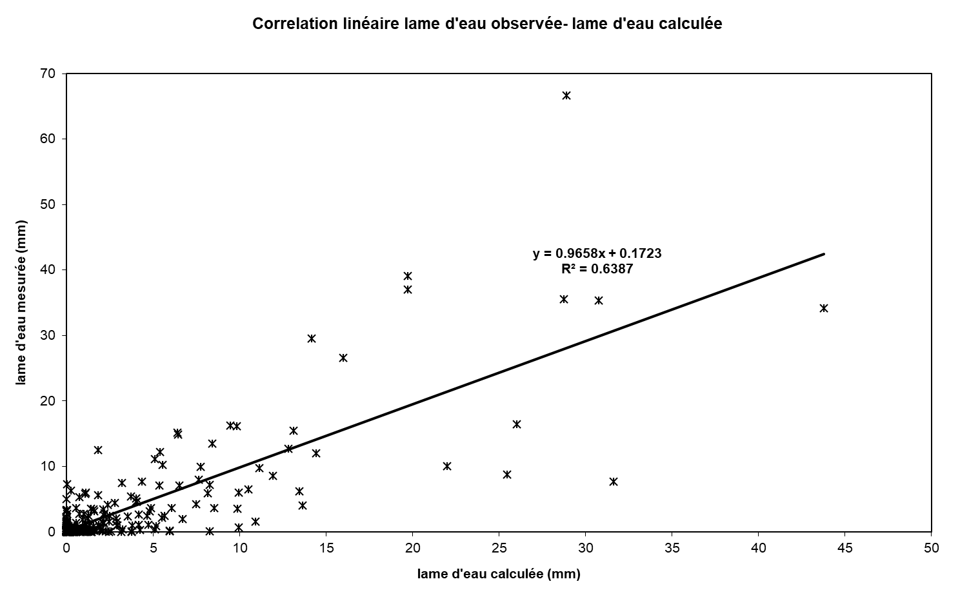
1974 | - | 75
1975 | - | 76
1976 | - | 77
1977 | - | 78
1978 | - | 79
1979 | - | 80
1980 | - | 81
1981 | - | 82
1982 | - | 83
1983 | - | 84
1984 | - | 85
1985 | - | 86
1986 | - | 87
1987 | - | 88
1988 | - | 89
1989 | - | 90
1990 | - | 91 | 0.000 | 0.248 | 0.000 | 5.075 | 0.000 | 12.227 | 33.057 | 13.281 | 4.516 | 1.716 | 0.652 | 0.248 | 71.018
1991 | - | 92 | 0.094 | 1.632 | 0.014 | 0.005 | 0.002 | 0.001 | 1.776 | 3.145 | 0.649 | 0.000 | 0.000 | 0.000 | 7.318
1992 | - | 93 | 0.000 | 0.000 | 0.000 | 0.000 | 0.000 | 0.000 | 3.702 | 0.000 | 0.000 | 0.000 | 0.000 | 0.000 | 3.702
1993 | - | 94 | 0.000 | 1.206 | 15.861 | 2.254 | 2.105 | 5.850 | 1.555 | 0.156 | 0.059 | 0.022 | 0.009 | 0.003 | 29.081
1994 | - | 95 | 0.001 | 0.670 | 0.000 | 0.000 | 0.000 | 0.000 | 0.258 | 13.646 | 1.299 | 0.494 | 0.188 | 0.071 | 16.626
1995 | - | 96 | 0.027 | 0.010 | 0.004 | 11.902 | 57.093 | 34.318 | 37.881 | 11.051 | 6.054 | 1.596 | 0.606 | 0.230 | 160.773
1996 | - | 97 | 0.088 | 0.033 | 0.898 | 41.728 | 32.144 | 9.683 | 3.680 | 13.814 | 1.361 | 0.517 | 0.196 | 0.075 | 104.218
1997 | - | 98 | 1.338 | 0.746 | 4.027 | 7.610 | 0.962 | 5.896 | 0.180 | 0.068 | 0.026 | 0.010 | 0.004 | 0.001 | 20.867
1998 | - | 99 | 0.001 | 0.000 | 0.000 | 3.312 | 6.350 | 1.568 | 0.335 | 0.092 | 0.035 | 0.013 | 0.005 | 0.002 | 11.713
1999 | - | 00 | 0.001 | 5.927 | 0.000 | 0.751 | 0.000 | 0.000 | 0.000 | 3.739 | 1.909 | 0.000 | 0.000 | 0.000 | 12.327
2000 | - | 01 | 0.000 | 0.000 | 0.000 | 17.396 | 9.345 | 2.322 | 0.882 | 0.335 | 0.127 | 0.048 | 0.018 | 0.007 | 30.481
2001 | - | 02 | 0.003 | 0.001 | 0.000 | 9.984 | 0.606 | 0.230 | 7.124 | 6.224 | 0.301 | 0.115 | 0.044 | 0.017 | 24.649
2002 | - | 03 | 0.000 | 0.000 | 0.000 | 0.000 | 0.000 | 0.000 | 0.000 | 0.000 | 0.000 | 0.000 | 0.000 | 0.000 | 0.000
2003 | - | 04 | 0.000 | 0.000 | 0.000 | 0.000 | 0.000 | 0.000 | 0.000 | 0.000 | 0.000 | 0.000 | 0.000 | 0.000 | 0.000
2004 | - | 05 | 0.036 | 1.810 | 0.414 | 1.183 | 0.392 | 0.250 | 0.289 | 0.036 | 0.037 | 0.036 | 0.029 | 0.027 | 4.540
2005 | - | 06 | 0.026 | 0.027 | 3.044 | 0.390 | 19.264 | 15.818 | 4.518 | 1.384 | 0.494 | 0.339 | 0.291 | 0.185 | 45.780
2006 | - | 07 | 0.071 | 0.170 | 0.211 | 0.305 | 0.270 | 0.425 | 0.422 | 1.672 | 0.117 | 0.052 | 0.042 | 0.037 | 3.795
2007 | - | 08 | 0.036 | 0.143 | 3.916 | 0.463 | 6.206 | 0.534 | 0.394 | 0.409 | 0.373 | 0.320 | 0.330 | 0.299 | 13.425
2008 | - | 09 | 1.642 | 2.277 | 8.786 | 8.871 | 20.274 | 33.075 | 5.036 | 1.107 | 0.412 | 0.110 | 0.058 | 0.060 | 81.708
2009 | - | 10 | 1.690 | 0.221 | 0.493 | 36.795 | 46.147 | 83.060 | 48.764 | 5.227 | 2.576 | 1.527 | 0.882 | 0.396 | 227.780
2010 | - | 11 | 0.456 | 4.185 | 16.755 | 15.269 | 5.497 | 7.231 | 7.478 | 3.376 | 5.770 | 1.040 | 0.488 | 0.304 | 67.849
2011 | - | 12 | 0.309 | 1.280 | 12.422 | 1.234 | 1.469 | 1.100 | 0.569 | 2.011 | 0.446 | 0.247 | 0.210 | 0.180 | 21.476
2012 | - | 13 | 0.157 | 9.363 | 20.061 | 6.752 | 4.381 | 1.663 | 12.754 | 4.330 | 0.765 | 0.302 | 0.191 | 0.102 | 60.824
2013 | - | 14 | 0.084 | 0.075 | 0.211 | 0.160 | 3.070 | 1.721 | 0.322 | 0.570 | 0.097 | 0.074 | 0.075 | 0.064 | 6.524
2014 | - | 15 | 0.818 | 0.011 | 12.465 | 14.997 | 9.982 | 1.257 | 3.918 | 0.420 | 0.253 | 0.063 | 0.031 | 0.027 | 44.240
2015 | - | 16 | 1.820 | 0.236 | 0.155 | 0.069 | 0.434 | 4.578 | 0.712 | 0.050 | 0.042 | 0.024 | 0.020 | 0.014 | 8.156
2016 | - | 17 | 0.017 | 1.878 | 3.468 | 4.345 | 0.340 | 2.995 | 0.064 | 0.045 | 0.033 | 0.036 | 0.034 | 0.034 | 13.288
2017 | - | 18 | 0.026 | 0.012 | 0.873 | 2.417 | 5.198 | 3.084 | 8.090 | 8.943 | 0.139 | 0.079 | 0.069 | 0.052 | 28.981
2018 | - | 19 | 0.183 | 5.738 | 3.276 | 0.179 | 0.361 | 0.609 | 0.144 | 0.145 | 0.083 | 0.066 | 0.039 | 0.031 | 10.853
2019 | - | 20 | 0.017 | 0.014 | 0.023 | 2.794 | 0.079 | 0.020 | 0.019 | 0.458 | 4.147 | 0.020 | 0.007 | 0.004 | 7.603
2020 | - | 21 | 0.000 | 0.000 | 1.220 | 2.125 | 18.928 | 3.969 | 6.925 | 0.222 | 0.242 | 0.040 | 0.000 | 0.003 | 33.674
2021 | - | 22 | 0.126 | 0.121 | 0.193 | 4.005 | 0.177 | 0.150 | 2.395 | 0.090 | 0.167 | 0.006 | 0.000 | 0.000 | 7.428
2022 | - | 23 | 0.000 | 1.610 | 0.027 | 15.538 | 0.609 | 7.838 | 0.058 | 0.022 | 9.088 | 0.021 | 0.001 | 0.000 | 34.813
2023 | - | 24
2024 | - | 25 |  |  |  |  |  |  |  |  |  |  |  |  |  | 0

M |  |  | 0.119 | 0.806 | 1.600 | 7.694 | 8.354 | 5.546 | 6.956 | 5.042 | 1.257 | 0.349 | 0.132 | 0.050 | 37.906
S |  |  | 0.368 | 1.630 | 4.428 | 11.605 | 17.124 | 9.566 | 12.856 | 5.829 | 1.920 | 0.608 | 0.231 | 0.088 | 47.015
MIN |  |  | 0.000 | 0.000 | 0.000 | 0.000 | 0.000 | 0.000 | 0.000 | 0.000 | 0.000 | 0.000 | 0.000 | 0.000 | 0.000
MAX |  |  | 1.338 | 5.927 | 15.861 | 41.728 | 57.093 | 34.318 | 37.881 | 13.814 | 6.054 | 1.716 | 0.652 | 0.248 | 160.773

X-Y
Correlation linéaire lame d'eau observée- lame d'eau calculée
0.00 | 0.0092410349554
0.20 | 0.32812570386
0.00 | 0.54011780426
4.07 | 5.1442221005
0.00 | 0.33322896197
9.81 | 6.0363267884
26.52 | 8.7432604008
10.65 | 6.23618141
3.62 | 0.38136509928
1.38 | 0.25336986885
0.52 | 0.15061507718
0.20 | 0.12358160179
0.08 | 0.87362261802
1.31 | 1.6403526675
0.01 | 0.3566763641
0.00 | 0.90286290773
0.00 | 0.33295311018
0.00 | 0.69114665912
1.43 | 0.68052636522
2.52 | 5.3135950993
0.52 | 0.87776039487
0.00 | 0.67900918038
0.00 | 0.067721614374
0.00 | 0.064825170582
0.00 | 0.065514800057
0.00 | 0.65321703804
0.00 | 0.61983897148
0.00 | 0.3726757679
0.00 | 0.31695370638
0.00 | 0.087720869129
2.97 | 2.072612422
0.00 | 0.31226422595
0.00 | 0.097513607663
0.00 | 0.092686201343
0.00 | 0.094617163871
0.00 | 0.092272423659
0.00 | 0.094341312082
0.97 | 0.85955417674
12.73 | 9.7047418139
1.81 | 0.32950496281
1.69 | 2.8761686854
4.69 | 11.113378978
1.25 | 2.5428017976
0.13 | 0.077790204699
0.05 | 0.03324014066
0.02 | 0.016413181488
0.01 | 0.0042757027405
0.00 | 0.0046894804251
0.00 | 0.026895549497
0.54 | 0.034895251399
...

SUIVIE
COMPARAISON DE LA LAME D'EAU RUISSELEE DONNEE PAR LE MODELE ET LA LAME D'EAU MESUREE
 | Calculé | Observé
Sep-90 | 0.00 | 0.0092410349554
Oct-90 | 0.20 | 0.32812570386
Nov-90 | 0.00 | 0.54011780426
Dec-90 | 4.07 | 5.1442221005
Jan-91 | 0.00 | 0.33322896197
Feb-91 | 9.81 | 6.0363267884
Mar-91 | 26.52 | 8.7432604008
Apr-91 | 10.65 | 6.23618141
May-91 | 3.62 | 0.38136509928
Jun-91 | 1.38 | 0.25336986885
Jul-91 | 0.52 | 0.15061507718
Aug-91 | 0.20 | 0.12358160179
Sep-91 | 0.08 | 0.87362261802
Oct-91 | 1.31 | 1.6403526675
Nov-91 | 0.01 | 0.3566763641
Dec-91 | 0.00 | 0.90286290773
Jan-92 | 0.00 | 0.33295311018
Feb-92 | 0.00 | 0.69114665912
Mar-92 | 1.43 | 0.68052636522
Apr-92 | 2.52 | 5.3135950993
May-92 | 0.52 | 0.87776039487
Jun-92 | 0.00 | 0.67900918038
Jul-92 | 0.00 | 0.067721614374
Aug-92 | 0.00 | 0.064825170582
Sep-92 | 0.00 | 0.065514800057
Oct-92 | 0.00 | 0.65321703804
Nov-92 | 0.00 | 0.61983897148
Dec-92 | 0.00 | 0.3726757679
Jan-93 | 0.00 | 0.31695370638
Feb-93 | 0.00 | 0.087720869129
Mar-93 | 2.97 | 2.072612422
Apr-93 | 0.00 | 0.31226422595
May-93 | 0.00 | 0.097513607663
Jun-93 | 0.00 | 0.092686201343
Jul-93 | 0.00 | 0.094617163871
Aug-93 | 0.00 | 0.092272423659
Sep-93 | 0.00 | 0.094341312082
Oct-93 | 0.97 | 0.85955417674
Nov-93 | 12.73 | 9.7047418139
Dec-93 | 1.81 | 0.32950496281
Jan-94 | 1.69 | 2.8761686854
Feb-94 | 4.69 | 11.113378978
Mar-94 | 1.25 | 2.5428017976
Apr-94 | 0.13 | 0.077790204699
May-94 | 0.05 | 0.03324014066
Jun-94 | 0.02 | 0.016413181488
Jul-94 | 0.01 | 0.0042757027405
Aug-94 | 0.00 | 0.0046894804251
Sep-94 | 0.00 | 0.026895549497
Oct-94 | 0.54 | 0.034895251399
...

